상품제안서
원목상패 5171 | 상품코드: S17246

 |  |  |  |  |  |  | 02-713-8555 | www.synergygift.co.kr
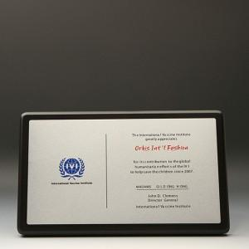

【상세/제작정보】 | <p>사이즈안내 -&nbsp;<span style="color: rgb(112, 112, 112); font-family: &quot;Nanum Gothic&quot;, Dotum, Arial;">320*200*20</span>​cm</p><p>&nbsp;</p>

【인쇄/포장옵션】 | / 포장불가능

【공급단가】 | 수량 | 1~ | 3~ | 10~ | 30~ | 100~
*VAT별도 | 단가 | 121,500원 | 117,000원 | 112,500원 | 108,000원 | 105,300원

【상품 URL】 | https://www.synergygift.co.kr:443/src/goods_detail.php?gdno=17779

